Informe numérico
INFORME DE FACEBOOK

COMUNIDAD |  | Nuevos fans |  | Total de fans
 |  | 150 |  | 15,405
 |  | Nuevos No-Fans |  | Marcados como SPAM
 |  | 35 |  | 14
 |  | Personas hablando de esto |  | Publicaciones
 |  | 506 |  | 39

Me gusta | Comentarios |  | ENGAGEMENT
450 | 180
Compartir | Mensajes Muro
250 | 19
Clics publicaciones | Total engagement
13 | 912

ALCANCE |  | Alcance publicaciones
 |  | 125,350
 |  | Visitas timeline |  | Visitas pestañas
 |  | 1,350 |  | 1,200
 |  | TOP 3 - Fuentes de tráfico
 |  | vilmanunez.com | Google | Twitter

TOP Países en página de fans |  |  | PAÍSES
España | México
Colombia | Argentina

PUBLICACIÓN MÁS EFECTIVA |  | 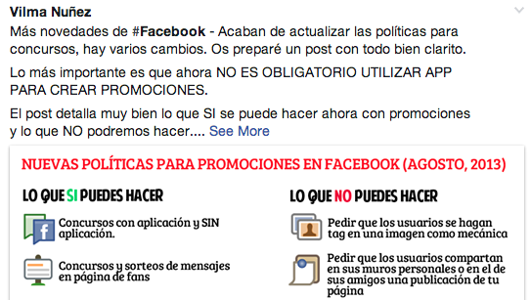

 |  | Me gusta | Comentarios | Compartir | Total engagement
 |  | 225 | 56 | 130 | 411

 |  |  | COMENTARIOS

Plantilla elaborada por Vilma Núñez | @vilmanunez | www.vilmanunez.com
Si quieres más plantillas gratuitas entra en www.vilmanunez.com/category/plantillas
Si quieres plantillas PREMIUM como este mismo informe en formato infografía entra en www.socialmediapacks.com

